UI相关逻辑
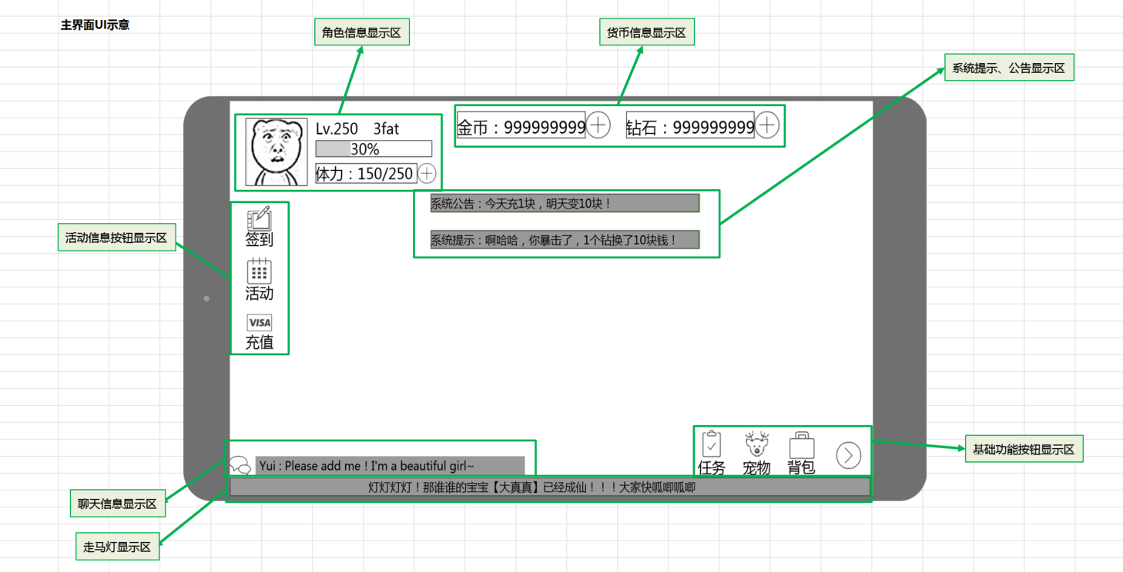
caseID | 路径 | 测试点描述 | step No. | 操作步骤 | 数据选择 | 预期结果 | P/F | 表单编号 | 备注
 | 基本 | 主界面ui | 1 | 进入游戏，查看主界面ui显示情况 |  | 包括：角色信息显示区，货币信息显示区，活动信息按钮显示区，基础功能按钮显示区，聊天功能显示区 | P
 |  |  | 2 | 查看角色信息显示区 | 查看区域位置 | 位于游戏界面左上角，如图 | P
 |  | 疲劳显示待定 |  |  | 查看区域显示内容 | 包括：角色头像，角色等级，角色名称，角色经验条，角色疲劳 | P
 |  |  |  |  | 查看区域布局 | 布局如图 | P
 |  |  | 3 | 查看角色头像 |  | 显示角色当前头像，大小为96*96
 |  |  |  |  | 角色头像为默认头像 | 角色头像显示为默认头像 | P
 |  |  |  |  | 角色头像被玩家替换为头像A | 角色头像显示为头像A
 |  |  |  |  | 角色头像被玩家替换为头像B | 角色头像显示为头像B
 |  |  | 4 | 查看角色等级 |  | 显示为“LVL+空格+玩家等级（与玩家当前等级显示一致）” | P
 |  |  |  |  | 玩家当前等级为1级 | 显示为“LVL 1” | P
 |  |  |  |  | 玩家当前等级为33级 | 显示为“LVL 33” | P
 |  |  |  |  | 玩家当前等级为满级（假设50级满级） | 显示为“LVL 50” | P
 |  |  |  |  | 玩家从1级升至10级 | 从“LVL 1“直接变为”LVL 10“ | P
 |  |  |  |  | 玩家从33级升至满级（假设50级满级） | 从“LVL 33“直接变为”LVL 50“ | P
 |  |  | 5 | 查看角色名称 |  | 显示长度为160像素
 |  |  |  |  | 玩家名称为A | 显示玩家名称为A | P
 |  |  |  |  | 玩家名称为B | 显示玩家名称为B | P
 |  |  | 6 | 查看角色经验条 |  | 包括背景，进度条，与百分比数字 | P
 |  |  |  |  | 查看经验条背景 | 160*20像素大小形状
 |  |  | 7 | 查看经验进度条 |  | 填充显示当前等级经验值占本级升至下一级所需经验的比例 | P
 |  |  |  |  | 玩家经验为0，本级升下一级需要经验100 | 进度条显示为空 | P
 |  |  |  |  | 玩家经验为10，本级升下一级需要经验100 | 进度条显示比例约总长度1/10 | P
 |  |  |  |  | 玩家经验为10，本级升下一级需要经验200 | 进度条显示比例约总长度1/20 | P
 |  |  |  |  | 玩家满级 | 进度条显示为空 | P
 |  |  | 8 | 查看经验百分比 |  | 显示为当前等级经验值占本级升至下一级所需经验比例（精确到个位向上取整） | F | 1036
 |  |  |  |  | 玩家经验为0，本级升下一级需要经验200 | 百分比显示为0% | P
 |  |  |  |  | 玩家经验为51，本级升下一级需要经验200 | 百分比显示为26% | P
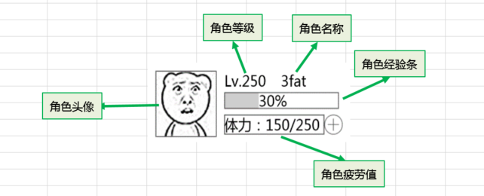
 |  |  |  |  | 玩家经验为51，本级升下一级需要经验500 | 百分比显示为11% | P
 |  |  |  |  | 玩家满级 | 显示为MAXLEVEL | F | 1037
 |  |  | 9 | 查看角色升级时角色经验条变化情况 | 查看经验进度条 | 进度条直接显示最终结果 | F | 1039
 |  |  |  |  | 查看经验百分比 | 直接显示最终百分比 | P
 |  |  | 10 | 查看角色疲劳值 |  | 显示为：疲劳图标+当前疲劳/疲劳上限 | P
 |  |  |  |  | 当前疲劳为0，疲劳上限为100 | 显示为：疲劳图标0/100 | P
 |  |  |  |  | 当前疲劳为10，疲劳上限为100 | 显示为：疲劳图标10/100 | P
 |  |  |  |  | 当前疲劳为10，疲劳上限为200 | 显示为：疲劳图标10/200 | P
 |  |  |  |  | 当前疲劳为400，疲劳上限为200 | 显示为：疲劳图标400/200 | P
 |  |  | 11 | 查看货币显示区 | 查看显示位置
 |  |  |  |  | 查看显示内容 | 包括金币显示和钻石显示 | P
 |  |  |  |  | 查看布局 | 布局如图
 |  |  | 12 | 查看金币显示区 | 查看显示样式 | 与普通商店金币控件显示样式一致，大小为xxx | F | 1111 | 先不改
 |  |  |  |  | 查看显示规则 | 与普通商店金币控件规则一致
 |  |  | 13 | 查看钻石显示区 | 查看显示样式 | 与普通商店钻石控件显示样式一致，大小为xxx
 |  |  |  |  | 查看显示规则 | 与普通商店钻石控件规则一致
 |  |  | 14 | 查看活动信息按钮显示区 | 查看显示位置 | 显示在界面左侧，角色信息下方
 |  |  |  |  | 查看显示内容 | 详见活动信息按钮测试点
 |  |  |  |  | 查看布局 | 布局如图
 |  |  | 15 | 查看基础功能按钮显示区 | 查看显示位置 | 显示在界面右下角，走马灯上方 | P
 |  |  |  |  | 查看显示内容 | 详见基础功能按钮测试点 | P
 |  |  |  |  | 查看布局 | 布局如图 | P
 |  |  | 16 | 查看聊天功能显示区 |  | 显示走马灯，系统公告，系统提示，聊天框，与im功能一致 | P

 | 分支 | 活动信息按钮 | 1 | 查看活动信息按钮显示内容 |  | 包括签到，活动，充值按钮
 |  |  | 2 | 查看签到按钮 | 查看按钮样式 | 遵循主界面图标通用规则，按钮样式如图
 |  |  |  |  | 点击按钮，查看触发情况 | 打开签到界面
 |  |  | 3 | 查看活动指引按钮 | 查看按钮样式 | 遵循主界面图标通用规则，按钮样式如图
 |  |  |  |  | 点击按钮，查看触发情况 | 打开活动指引界面
 |  |  | 4 | 查看充值按钮 | 查看按钮样式 | 遵循主界面图标通用规则，按钮样式如图
 |  |  |  |  | 点击按钮，查看触发情况 | 打开商城界面

 | 分支 | 基础功能按钮 | 1 | 查看基础功能按钮显示内容 |  | 包括缩进/展开按钮，任务，宠物，背包按钮 | P
 |  |  | 2 | 查看缩进展开按钮 |  | 默认为展开状态
 |  |  |  |  | 查看按钮位置 | 位于基础按钮最右侧
 |  |  |  |  | 查看按钮样式-展开
 |  |  |  |  | 查看按钮样式-缩进
 |  |  | 3 | 缩进按钮展开情况下，查看显示情况 |  | 显示各个功能图标依次显示，如图
 |  |  |  |  | 点击按钮，查看触发情况 | 将功能图标隐藏，隐藏有动画效果（各图标依次向缩进按钮移动，移动至缩进按钮后消失） | P
 |  |  | 4 | 再次点击缩进按钮，查看显示情况 |  | 功能图标展开，展开有动画效果（各图标依次从展开按钮移动到对应位置） | P
 |  |  | 5 | 查看任务按钮 | 查看按钮样式 | 遵循主界面图标通用规则，按钮样式如图
 |  |  |  |  | 点击按钮，查看触发情况 | 打开任务界面
 |  |  | 6 | 查看任务按钮红点显示情况 | 当前有新任务 | 任务图标无变化
 |  |  |  |  | 当前有已完成任务 | 任务图标右上角有红点显示
 |  |  |  |  | 当前无新任务无已完成任务 | 任务图标无变化
 |  |  | 7 | 查看宠物按钮 | 查看按钮样式 | 遵循主界面图标通用规则，按钮样式如图
 |  |  |  |  | 点击按钮，查看触发情况 | 打开宠物详情界面
 |  |  | 8 | 查看背包按钮 | 查看按钮样式 | 遵循主界面图标通用规则，按钮样式如图
 |  |  |  |  | 点击按钮，查看触发情况 | 打开背包界面

 | 基本 | 主界面图标通用规则 | 1 | 查看主界面图标显示样式 | 查看显示效果 | 图标需要支持动画或粒子效果
 |  |  |  |  | 查看内容 | 包括图标本体，名称，状态标识
 |  |  | 2 | 查看图标本体 |  | 根据不同图标显示不同图片
 |  |  | 3 | 查看图标名称 | 签到按钮 | 显示名称为：签到
 |  |  |  |  | 活动按钮 | 显示名称为：活动
 |  |  |  |  | 充值按钮 | 显示名称为：充值
 |  |  |  |  | 任务按钮 | 显示名称为：任务
 |  |  |  |  | 宠物按钮 | 显示名称为：宠物
 |  |  |  |  | 背包按钮 | 显示名称为：背包
 |  |  | 4 | 查看状态标识 | 查看标识位置 | 位于图标右上角
 |  |  |  |  | 查看标识样式 | 红点样式
 |  |  | 5 | 点击图标，查看效果 |  | 图标有缩放效果

 | 分支 | 图标响应规则 | 1 | 点击图标后，手指移动后抬手，查看图标响应点击情况 | 手指移动的范围仍在图标响应范围 | 响应点击效果 | P
 |  |  |  |  | 手指移动的范围不在图标响应范围 | 不响应点击效果 | P
 |  |  | 2 | 按下手指时，手指不在图标响应范围内，手指移动后抬手，查看图标响应点击情况 | 手指移动到图标响应范围 | 不响应点击效果 | P
 |  |  |  |  | 手指移动的范围不在图标响应范围 | 不响应点击效果 | P

提示逻辑
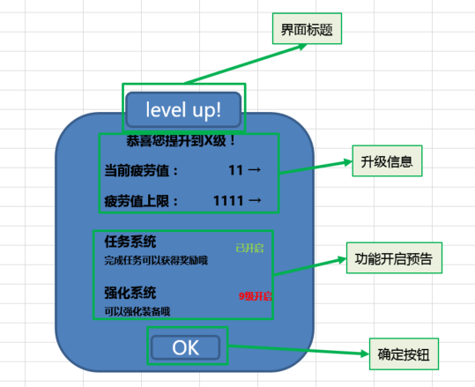
caseID | 路径 | 测试点描述 | step No. | 操作步骤 | 数据选择 | 预期结果 | P/F | 表单编号 | 备注
 | 基本 | 升级提示界面 | 1 | 玩家触发升级提示界面，查看界面显示情况 | 查看界面位置 | 位于屏幕中间，模态不可移动 | P
 |  |  |  |  | 查看界面内容 | 包括界面标题，升级信息，功能开启预告和确定按钮 | P
 |  |  |  |  | 查看界面布局 | 布局如图，背景有半透明遮罩效果 | P
 |  |  | 2 | 查看界面标题 |  | 显示为Level up! | P
 |  |  | 3 | 查看升级信息 |  | 从上到下依次为玩家等级，当前疲劳值，疲劳值上限 | F | 1041
 |  |  | 4 | 查看玩家等级 |  | 显示为“恭喜您提升到x级” | F | 1042 | 居中显示
 |  |  |  |  | 玩家等级升至10级 | 显示为“恭喜您提升到10级” | F
 |  |  |  |  | 玩家等级升至满级（配置50级为满级） | 显示为“恭喜您提升到50级” | P
 |  |  | 5 | 查看当前疲劳值 |  | 显示为“当前疲劳值：当前疲劳值 → 目标疲劳值” | F | 1129
 |  |  |  |  | 当前疲劳值为0，升级后疲劳值变为100 | 显示为“当前疲劳值：0 → 100” | P
 |  |  |  |  | 当前疲劳值为20，升级后疲劳值变为120 | 显示为“当前疲劳值：20 → 120” | P
 |  |  |  |  | 升级后疲劳值无变化 | 不显示该项，其余内容垂直居中 | P
 |  |  | 6 | 查看疲劳值上限 |  | 显示为“疲劳值上限：当前疲劳值上限 → 目标疲劳值上限” | P
 |  |  |  |  | 当前疲劳值上限为60，升级后疲劳值上限变为100 | 显示为“疲劳值上限：60 →100” | P
 |  |  |  |  | 当前疲劳值上限为60，升级后疲劳值上限变为120 | 显示为“疲劳值上限：60 →120” | P
 |  |  |  |  | 升级后疲劳值上限无变化 | 不显示该项，其余内容垂直居中 | P
 |  |  | 7 | 查看功能开启预告 | 查看显示内容 | 包括功能名称，简介，开启情况 | P
 |  |  |  |  | 查看布局情况 | 布局如图 | P
 |  |  |  |  | 查看显示规则 | 详见功能开启预告显示规则 | P
 |  |  | 8 | 查看功能名称 |  | 读取配置表中的功能名称 | P
 |  |  |  |  | 配置名称为A | 显示名称为A | P
 |  |  |  |  | 配置名称为B | 显示名称为B | P
 |  |  | 9 | 查看简介 |  | 读取配置表中名称对应的简介 | P
 |  |  |  |  | 配置简介为A | 显示简介为A | P
 |  |  |  |  | 配置简介为B | 显示简介为B | P
 |  |  | 10 | 查看开启情况 |  | 显示当前功能开启情况 | P
 |  |  |  |  | 该功能开启 | 显示为绿色“已开启” | P
 |  |  |  |  | 该功能未开启 | 显示为红色“X级开启” | P
 |  |  | 11 | 查看确定按钮 |  | 通用按钮样式 | P
 |  |  |  |  | 点击确定按钮，查看触发情况 | 界面关闭 | P

 | 分支 | 功能开启预告显示规则 | 1 | 查看功能开启预告显示情况 |  | 从上到下依次显示已开启功能，未开启功能 | P
 |  |  | 2 | 查看已开启功能显示情况 |  | 显示本次等级提升所有已开启功能 | P
 |  |  |  |  | 本次升级无新功能开启 | 不显示已开启功能项 | P
 |  |  |  |  | 本次升级开启了1个新功能A | 显示新功能A | P
 |  |  |  |  | 本体升级开启了3个新功能，其配置顺序为ABC | 依次显示新功能ABC | P
 |  |  | 3 | 查看未开启功能显示情况 |  | 显示目标等级之后将要开启的两个新功能 | F
 |  |  |  |  | 目标等级后已无新功能 | 不显示未开启功能项 | P
 |  |  |  |  | 目标等级后只有1个新功能A | 显示新功能A | P
 |  |  |  |  | 目标等级后有3个新功能ABC，其中BC为同一等级开启，B配置在C前 | 只会显示新功能AB | P
 |  |  |  |  | 目标等级后有3个新功能ABC，其中ABC为不同等级开启 | 只会显示新功能AB | P
 |  |  | 4 | 功能开启预告有多个预告时，查看滚动情况 |  | 支持滚动查看 | P

 | 分支 | 一次性提升多个等级 | 1 | 玩家一次提升多个等级X-Y，查看升级界面弹出情况 |  | 直接弹出最终目标等级Y升级界面 | F | 1042
 |  |  | 2 | 查看弹出的提示界面 |  | 与升级提示界面逻辑一致（显示功能X-Y全部功能） | P

 | 基本 | 升级界面弹出规则 | 1 | 在不同界面触发升级，查看升级界面弹出情况 | 在邮箱界面升级 | 升级后立即弹出升级界面 | F |  | 近期做
 |  |  |  |  | 在任务界面升级 | 升级后立即弹出升级界面 | F |  | 任务ui时做
 |  |  |  |  | 在副本结算时升级 | 等待副本结算界面出现后，弹出升级界面 | P
 |  |  | 2 | 查看升级界面层级 | 在邮箱界面升级 | 层级在邮箱界面上层 | P
 |  |  |  |  | 在任务界面升级 | 层级在任务界面上层
 |  |  |  |  | 在副本结算时升级 | 层级在副本结算界面上层 | P
 |  |  | 3 | 升级后，查看主界面数据（等级，经验，活力值）显示情况 | 在邮箱界面升级 | 数据刷新准确 | F | 1035
 |  |  |  | ‘ | 在任务界面升级 | 数据刷新准确 | F
 |  |  |  |  | 在副本结算时升级 | 数据刷新准确 | P

UI测试
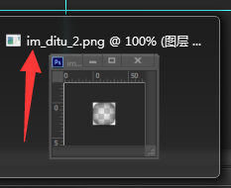
主界面 | 样式 | 版面 | 内页 | 内容 |  |  | 标题 |  |  | 按钮
 |  |  |  | 字色 | 字号 | 位置 | 位置 | 字色 | 字号
主界面 |  | / | / | 字色-浅-描边 | 玩家名称30号 等级活力值24号 金币24号 | 名字紧贴头像 活力值居中
升级界面 |  | 通用弹出框大小 |  | 字色-浅 | 同图上 第一行的congratulations是24号 | 居中 | 居中

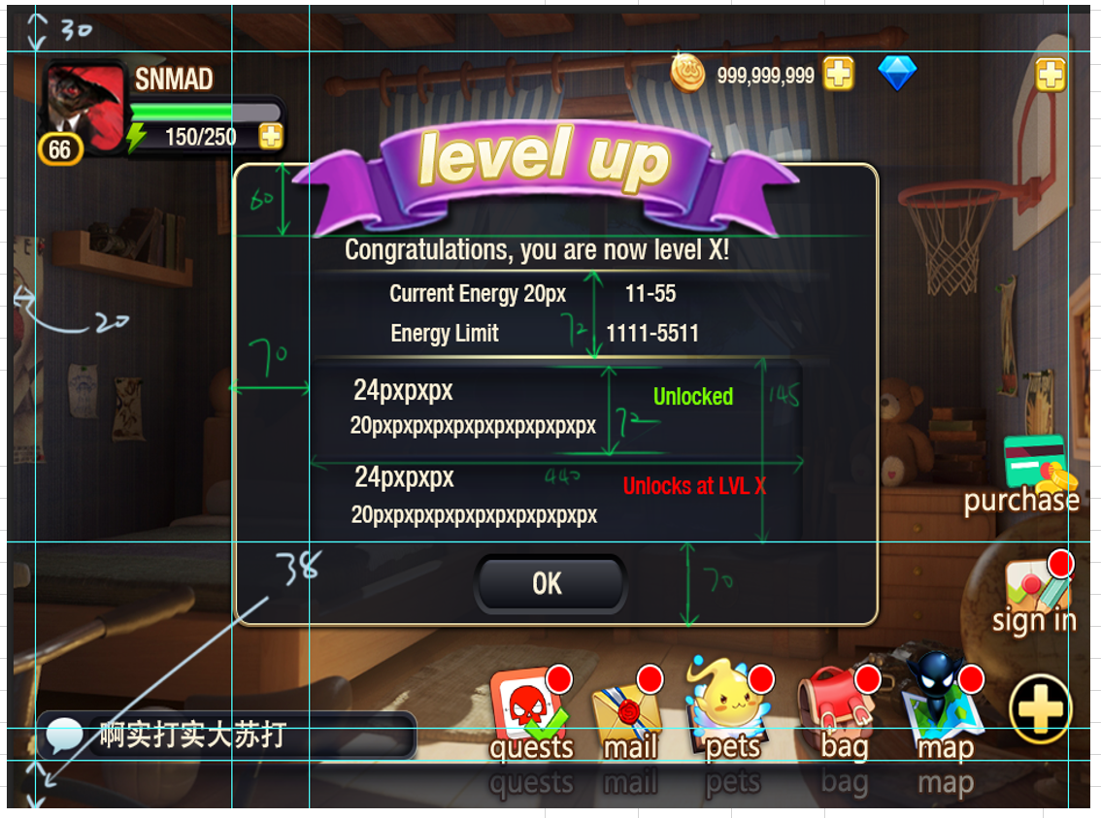

 |  |  |  | P/F
升级界面 | 文字颜色 | 恭喜升级 | 251,241,216 | P
 |  | 活力变化 | 251,241,216 | P
 |  | 已开启功能 | 251,241,216 | P
 |  | 未开启功能 | 251,241,216 | P
 |  | 确定按钮 | RGB（250，247，241) RGB（202，151，13）描边 | P
 | 字号 | 恭喜升级 | 24px | P
 |  | 活力变化 | 20px | P
 |  | 已开启功能-标题 | 24px | P
 |  | 已开启功能-描述 | 20px | P
 |  | 未开启功能-标题 | 24px | P
 |  | 未开启功能-描述 | 20px | P
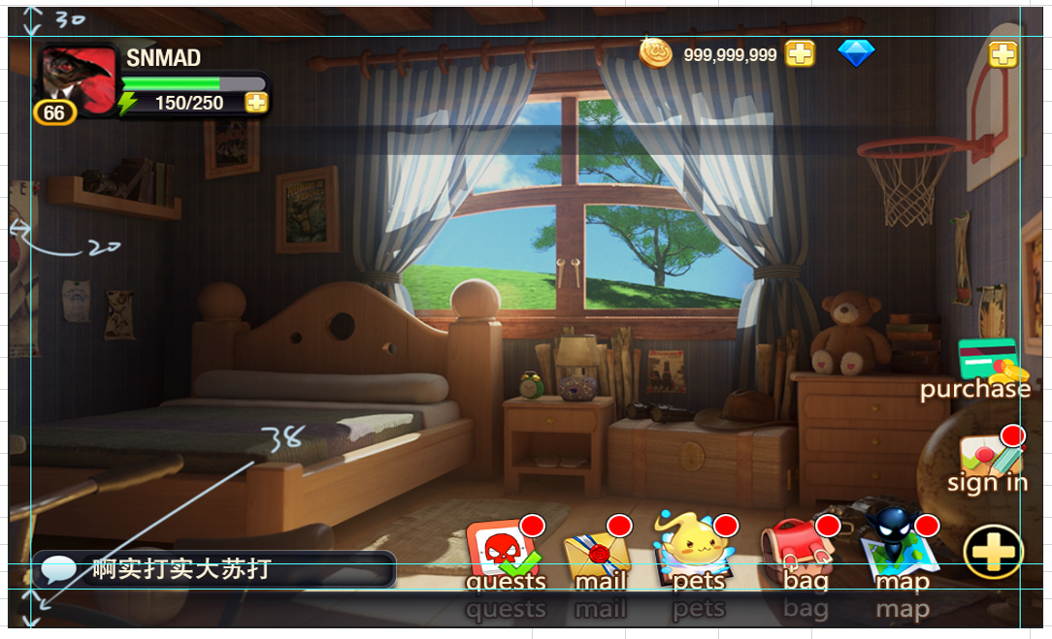
 |  | 确定按钮 | 24px | P

 | 界面布局 | 通用弹出框尺寸 | 586*384 | P
 |  | 按钮尺寸 | 141*49 | P

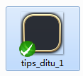
主界面 |  | 玩家名称 | RGB（251，241，216) RGB（90，40，10）描边 | F | 1110
 |  | 等级活力值 | 251,241,216 | P
 |  | 金币 | 251,241,216 | P
 |  | 玩家名称 | 30px | P
 |  | 等级活力值 | 24px | P
 |  | 金币 | 24px | P

